Sheet1
序号 | 图片 | 备注 | 个数 | 国际单号 | 邮编 | 收件地址 | 收件人名字 | 电话 | 日本邮局单号 | 重量
fukuya-store-10000056 |  | 黑色 サイズ：3XL | 1 |  | 6740068 | 兵庫県明石市大久保町ゆりのき通1丁目4-2-3-1206 | 小田垣 寧 | 0789351996 | 628510387234
fukuya-store-10000059 |  | 灰色 908款 サイズ：L | 1 |  | 3720037 | 群馬県伊勢崎市美茂呂町3972-5 | 梶塚 直樹 | 09060009543 | 628510387223
10011844 |  | 黑色 サイズ：4XL | 1 |  | 3700344 | 群馬県太田市新田早川町469 | 並木 惠子 | 09015008130 | 628510387212
10011847 | 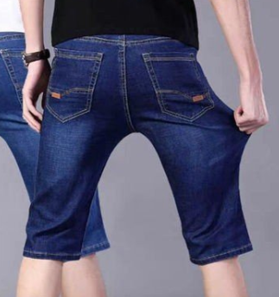 | 深蓝 021款 サイズ：[32] | 1 |  | 9800874 | 宮城県仙台市青葉区角五郎1-2-2広瀬寮204 | 上之山 賢一 | 09014639077 | 628510387201
10011853 |  | 宝蓝 923款 サイズ：[36] | 1 |  | 5530003 | 大阪府大阪市福島区福島３-３-６セントラルパレス堂島 ６０３ | 幸田 敏哉 | 08040198272 | 628510387190
10011860 |  | 浅蓝 013款 サイズ：[36] | 1 |  | 4720015 | 愛知県知立市谷田町本林１丁目１１-５エルグランデ知立２０４号室 | 加藤 工業 | 09034411233 | 628510387186
10011865 |  | 深蓝 013款 サイズ：[28] | 1 |  | 3460016 | 埼玉県久喜市久喜東5-7-9プラス１ 203 | 宇田川 利幸 | 08033956000 | 628510387175
10011867 |  | 蓝色 206款 サイズ：[40] | 1 |  | 5610804 | 大阪府豊中市曽根南町2-12-15 | 吉本 匡宏 | 09058936354 | 628510387164
10011869 |  | 蓝色 サイズ：3XL | 1 |  | 5040926 | 岐阜県各務原市上中屋町１丁目１７５ | 尾関 大 | 09085440911 | 628510387153
10011871 |  | 深蓝 021款 サイズ：[31] | 1 |  | 5032424 | 岐阜県揖斐郡池田町池野51-1 | 今西 淳 | 09084599072 | 628510387142
10011875 |  | 蓝色 206款 サイズ：[38] | 1 |  | 4360111 | 静岡県掛川市本郷538-3 コロフィー内 | 榛葉隆明 | 0537265621 | 628510387131
 |  | 蓝色 206款 サイズ：[34] | 1 |  |  |  |  |  | 628510387120

